県独自項目
 |  |  |  |  |  |  | 別表7の項目 ※システムの申請情報のページ（※申請書の表紙となる箇所）に記載の所在地や電話番号とは異なる情報を希望する場合は、「〒」、「住所」、「電話番号」の欄に公開用のデータを入力してください。 ※「公開HPのURL」、「テーマ」、「事例集掲載の可否」については、プルダウンより選択 |  |  |  |  |  | 別表8の項目 ※該当する箇所にプルダウンより「1」を選択
 | 商工団体に申請書を提出した日 | 企業名・屋号のフリガナ（カタカナ） | 企業形態 ※プルダウンより選択 | 自社のホームページのURL | SDGs目標 | デジタル化 | 〒 | 住所 | 電話番号 | ホームページ のURL ※元々HP等がない場合は×を選択 | 経営革新計画の テーマ | 事例集掲載の 可否 | 会議所連 | 商工連 | 中央会 | 産業振興公社 | 創造財団 | 会議所・商工会 | 市町村 | 金融公庫 | 民間金融 | その他 | 名称
例 | 2023-12-24 | サイタマケンサンギョウシエンカ | 株式 | https://www.pref.saitama.lg.jp/ | 1,2,3 | 1 | 999-9999 | さいたま市浦和区高砂９９－１００ | 048-999-9999 | ○ | × | × | 1 | 1 | 1 |  |  |  |  |  |  | 1 | 中小企業診断士 コバトン ジロウ


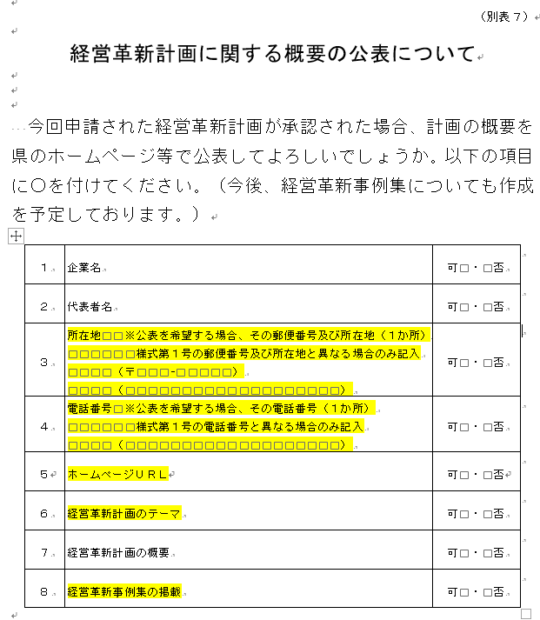
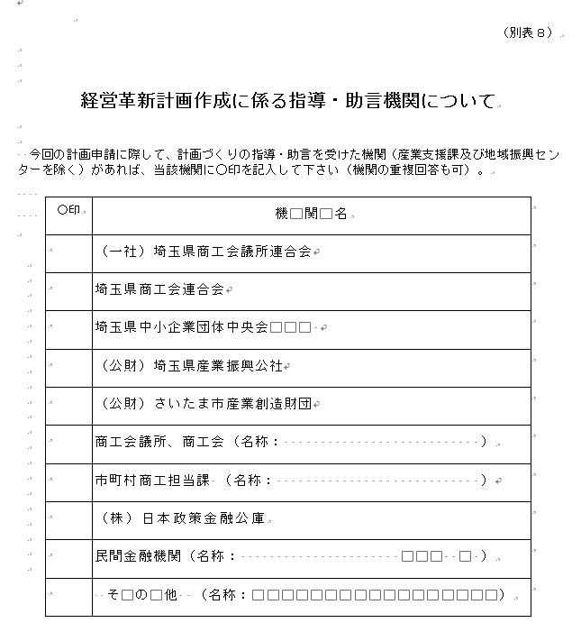
 |  |  |  |  |  |  | 【注意】「〒」、「住所」、「電話番号」の欄は項目欄の※の注意書きに該当する場合のみ入力してください
 | 赤枠の中にデータの入力をお願いします。 |  |  | 参考：ＳＤＧｓの各目標ロゴ |  |  |  |  | 参考：紙様式での別表７ |  |  |  | 参考：紙様式での別表８
 | 行や列の追加は行わないでください。

